Лист 1
Прайс-лист
МИР ПРЯЖИ

В валюте: руб. (курс 1).
Цены указаны на 07.08.2020

№ | Номенклатура/ Характеристика номенклатуры | Описание | Изображение | Артикул | Цена | Ед. | Остаток | Ссылка на сайт
 | Набор для вышивания «Чарiвна Мить» РТ-112 Подушка. Жираф | Набор для вышивания «Чарiвна Мить» РТ-112 Подушка. Жираф | 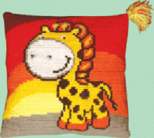 | РТ-112_ЧМ | 677.67 |  |  | Изображение
 | Набор для вышивания «Чарiвна Мить» РТ-112 Подушка. Жираф |  |  |  | 677.67 | шт | 1 | Изображение
 | Набор для вышивания «Чарiвна Мить» РТ-137 Подушка. Пингвин | Набор для вышивания «Чарiвна Мить» РТ-137 Подушка. Пингвин | 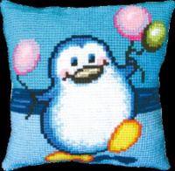 | РТ-137_ЧМ | 677.67 |  |  | Изображение
 | Набор для вышивания «Чарiвна Мить» РТ-137 Подушка. Пингвин |  |  |  | 677.67 | шт | 3 | Изображение
 | Набор для вышивания «Чарiвна Мить» РТ-139 Подушка. Дракоша | Набор для вышивания «Чарiвна Мить» РТ-139 Подушка. Дракоша | 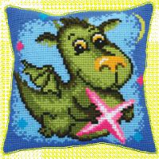 | РТ-139_ЧМ | 677.67 |  |  | Изображение
 | Набор для вышивания «Чарiвна Мить» РТ-139 Подушка. Дракоша |  |  |  | 677.67 | шт | 1 | Изображение
 | Набор для вышивания «Чарiвна Мить» РТ-145 Подушка. Ежик | Набор для вышивания «Чарiвна Мить» РТ-145 Подушка. Ежик | 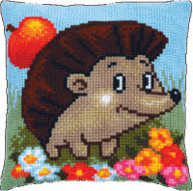 | РТ-145_ЧМ | 645.40 |  |  | Изображение
 | Набор для вышивания «Чарiвна Мить» РТ-145 Подушка. Ежик |  |  |  | 645.40 | шт | 2 | Изображение
 | Набор для вышивания «Чарiвна Мить» РТ-152 Подушка. Петушок | Набор для вышивания «Чарiвна Мить» РТ-152 Подушка. Петушок | 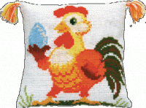 | РТ-152_ЧМ | 726.08 |  |  | Изображение
 | Набор для вышивания «Чарiвна Мить» РТ-152 Подушка. Петушок |  |  |  | 726.08 | шт | 4 | Изображение
 | Набор для вышивания «Чарiвна Мить» РТ-163 Подушка. Отличное настроение | Набор для вышивания «Чарiвна Мить» РТ-163 Подушка. Отличное настроение | 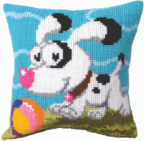 | РТ-163_ЧМ | 645.40 |  |  | Изображение
 | Набор для вышивания «Чарiвна Мить» РТ-163 Подушка. Отличное настроение |  |  |  | 645.40 | шт | 1 | Изображение
 | Набор для вышивания «Чарiвна Мить» РТ-165 Подушка. Яркая рыбка | Набор для вышивания «Чарiвна Мить» РТ-165 Подушка. Яркая рыбка | 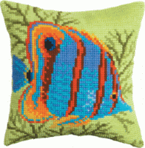 | РТ-165_ЧМ | 677.67 |  |  | Изображение
 | Набор для вышивания «Чарiвна Мить» РТ-165 Подушка. Яркая рыбка |  |  |  | 677.67 | шт | 2 | Изображение
 | Набор для вышивания «Чарiвна Мить» РТ-175 Подушка. Серый орнамент | Набор для вышивания «Чарiвна Мить» РТ-175 Подушка. Серый орнамент | 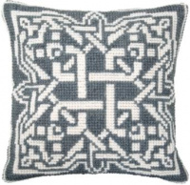 | РТ-175_ЧМ | 648.86 |  |  | Изображение
 | Набор для вышивания «Чарiвна Мить» РТ-175 Подушка. Серый орнамент |  |  |  | 648.86 | шт | 1 | Изображение
 | Набор для вышивания «Чарiвна Мить» РТ-177 Подушка. Енот | Набор для вышивания «Чарiвна Мить» РТ-177 Подушка. Енот | 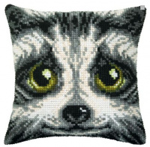 | РТ-177_ЧМ | 645.40 |  |  | Изображение
 | Набор для вышивания «Чарiвна Мить» РТ-177 Подушка. Енот |  |  |  | 645.40 | шт | 3 | Изображение
 | Набор для вышивания «Чарiвна Мить» РТ-178 Подушка. Снежинка | Набор для вышивания «Чарiвна Мить» РТ-178 Подушка. Снежинка | 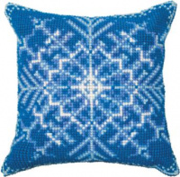 | РТ-178_ЧМ | 648.86 |  |  | Изображение
 | Набор для вышивания «Чарiвна Мить» РТ-178 Подушка. Снежинка |  |  |  | 648.86 | шт | 1 | Изображение
 | Набор для вышивания «Чарiвна Мить» РТ-180 Подушка. Мак | Набор для вышивания «Чарiвна Мить» РТ-180 Подушка. Мак | 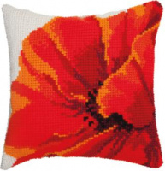 | РТ-180_ЧМ | 648.82 |  |  | Изображение
 | Набор для вышивания «Чарiвна Мить» РТ-180 Подушка. Мак |  |  |  | 648.82 | шт | 1 | Изображение
 | Набор для вышивания «Чарiвна Мить» РТ-184 Подушка. Ароматный кофе | Набор для вышивания «Чарiвна Мить» РТ-184 Подушка. Ароматный кофе | 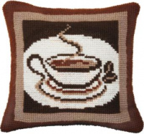 | РТ-184_ЧМ | 677.67 |  |  | Изображение
 | Набор для вышивания «Чарiвна Мить» РТ-184 Подушка. Ароматный кофе |  |  |  | 677.67 | шт | 1 | Изображение
 | Набор для вышивания «Чарівна Мить» РТ-101 Подушка. Любовь-морковь | Набор для вышивания «Чарівна Мить» РТ-101 Подушка. Любовь-морковь | 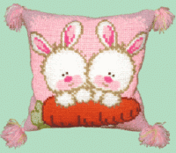 | РТ-101_ЧМ | 645.40 |  |  | Изображение
 | Набор для вышивания «Чарівна Мить» РТ-101 Подушка. Любовь-морковь |  |  |  | 645.40 | шт | 2 | Изображение
 | Набор для вышивания «Чарівна Мить» РТ-102 Подушка. Поиграем? | Набор для вышивания «Чарівна Мить» РТ-102 Подушка. Поиграем? | 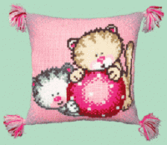 | РТ-102_ЧМ | 645.40 |  |  | Изображение
 | Набор для вышивания «Чарівна Мить» РТ-102 Подушка. Поиграем? |  |  |  | 645.40 | шт | 2 | Изображение
 | Набор для вышивания «Чарівна Мить» РТ-103 Подушка. Мечты | Набор для вышивания «Чарівна Мить» РТ-103 Подушка. Мечты | 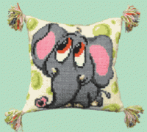 | РТ-103_ЧМ | 645.40 |  |  | Изображение
 | Набор для вышивания «Чарівна Мить» РТ-103 Подушка. Мечты |  |  |  | 645.40 | шт | 3 | Изображение
 | Набор для вышивания «Чарівна Мить» РТ-105 Подушка. Ква-ква | Набор для вышивания «Чарівна Мить» РТ-105 Подушка. Ква-ква | 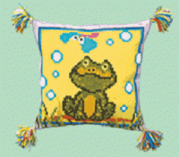 | РТ-105_ЧМ | 677.67 |  |  | Изображение
 | Набор для вышивания «Чарівна Мить» РТ-105 Подушка. Ква-ква |  |  |  | 677.67 | шт | 2 | Изображение
 | Набор для вышивания «Чарівна Мить» РТ-109 Подушка. Бабочки | Набор для вышивания «Чарівна Мить» РТ-109 Подушка. Бабочки | 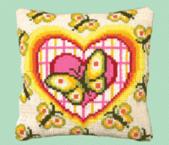 | РТ-109_ЧМ | 677.67 |  |  | Изображение
 | Набор для вышивания «Чарівна Мить» РТ-109 Подушка. Бабочки |  |  |  | 677.67 | шт | 3 | Изображение
 | Набор для вышивания «Чарівна Мить» РТ-110 Подушка. Рыбка | Набор для вышивания «Чарівна Мить» РТ-110 Подушка. Рыбка | 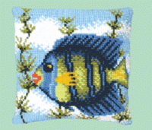 | РТ-110_ЧМ | 645.40 |  |  | Изображение
 | Набор для вышивания «Чарівна Мить» РТ-110 Подушка. Рыбка |  |  |  | 645.40 | шт | 3 | Изображение
 | Набор для вышивания «Чарівна Мить» РТ-119 Подушка. Панда | Набор для вышивания «Чарівна Мить» РТ-119 Подушка. Панда | 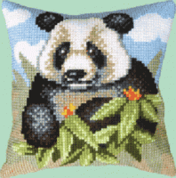 | РТ-119_ЧМ | 645.40 |  |  | Изображение
 | Набор для вышивания «Чарівна Мить» РТ-119 Подушка. Панда |  |  |  | 645.40 | шт | 1 | Изображение
 | Набор для вышивания «Чарівна Мить» РТ-120 Подушка. Котик | Набор для вышивания «Чарівна Мить» РТ-120 Подушка. Котик | 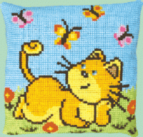 | РТ-120_ЧМ | 645.40 |  |  | Изображение
 | Набор для вышивания «Чарівна Мить» РТ-120 Подушка. Котик |  |  |  | 645.40 | шт | 2 | Изображение
 | Набор для вышивания «Чарівна Мить» РТ-121 Подушка. Ромашка | Набор для вышивания «Чарівна Мить» РТ-121 Подушка. Ромашка | 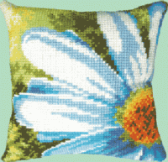 | РТ-121_ЧМ | 677.67 |  |  | Изображение
 | Набор для вышивания «Чарівна Мить» РТ-121 Подушка. Ромашка |  |  |  | 677.67 | шт | 3 | Изображение
 | Набор для вышивания «Чарівна Мить» РТ-125 Подушка. Лисенок | Набор для вышивания «Чарівна Мить» РТ-125 Подушка. Лисенок | 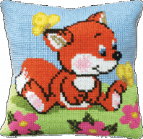 | РТ-125_ЧМ | 677.67 |  |  | Изображение
 | Набор для вышивания «Чарівна Мить» РТ-125 Подушка. Лисенок |  |  |  | 677.67 | шт | 1 | Изображение
 | Набор для вышивания «Чарівна Мить» РТ-127 Подушка. Белочка | Набор для вышивания «Чарівна Мить» РТ-127 Подушка. Белочка | 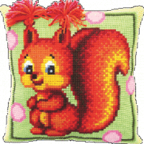 | РТ-127_ЧМ | 677.67 |  |  | Изображение
 | Набор для вышивания «Чарівна Мить» РТ-127 Подушка. Белочка |  |  |  | 677.67 | шт | 1 | Изображение
 | Набор для вышивания «Чарівна Мить» РТ-128 Подушка. Тигренок на пляже | Набор для вышивания «Чарівна Мить» РТ-128 Подушка. Тигренок на пляже | 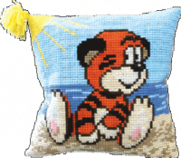 | РТ-128_ЧМ | 645.40 |  |  | Изображение
 | Набор для вышивания «Чарівна Мить» РТ-128 Подушка. Тигренок на пляже |  |  |  | 645.40 | шт | 4 | Изображение
 | Набор для вышивания «Чарівна Мить» РТ-132 Подушка. Лилии | Набор для вышивания «Чарівна Мить» РТ-132 Подушка. Лилии | 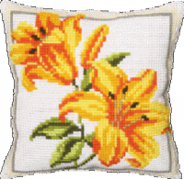 | РТ-132_ЧМ | 648.83 |  |  | Изображение
 | Набор для вышивания «Чарівна Мить» РТ-132 Подушка. Лилии |  |  |  | 648.83 | шт | 1 | Изображение
 | Набор для вышивания «Чарівна Мить» РТ-135 Подушка. Сова | Набор для вышивания «Чарівна Мить» РТ-135 Подушка. Сова | 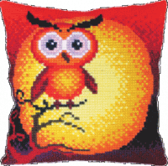 | РТ-135_ЧМ | 645.40 |  |  | Изображение
 | Набор для вышивания «Чарівна Мить» РТ-135 Подушка. Сова |  |  |  | 645.40 | шт | 3 | Изображение
 | Набор для вышивания «Чарівна Мить» РТ-146 Подушка. Арбуз | Набор для вышивания «Чарівна Мить» РТ-146 Подушка. Арбуз | 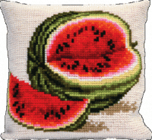 | РТ-146_ЧМ | 645.40 |  |  | Изображение
 | Набор для вышивания «Чарівна Мить» РТ-146 Подушка. Арбуз |  |  |  | 645.40 | шт | 2 | Изображение
 | Набор для вышивания «Чарівна Мить» РТ-149 Подушка. Маковый венок | Набор для вышивания «Чарівна Мить» РТ-149 Подушка. Маковый венок | 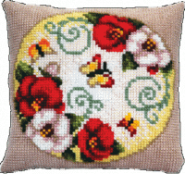 | РТ-149_ЧМ | 677.67 |  |  | Изображение
 | Набор для вышивания «Чарівна Мить» РТ-149 Подушка. Маковый венок |  |  |  | 677.67 | шт | 4 | Изображение
 | Набор для вышивания «Чарівна Мить» РТ-151 Подушка. В цветах | Набор для вышивания «Чарівна Мить» РТ-151 Подушка. В цветах | 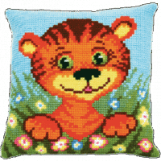 | РТ-151_ЧМ | 645.40 |  |  | Изображение
 | Набор для вышивания «Чарівна Мить» РТ-151 Подушка. В цветах |  |  |  | 645.40 | шт | 3 | Изображение
 | Набор для вышивания «Чарівна Мить» РТ-156 Подушка. Ежик в ромашках | Набор для вышивания «Чарівна Мить» РТ-156 Подушка. Ежик в ромашках | 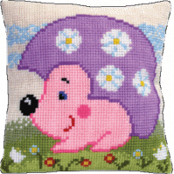 | РТ-156_ЧМ | 645.40 |  |  | Изображение
 | Набор для вышивания «Чарівна Мить» РТ-156 Подушка. Ежик в ромашках |  |  |  | 645.40 | шт | 2 | Изображение
 | Набор для вышивания «Чарівна Мить» РТ-164 Подушка. Райский остров | Набор для вышивания «Чарівна Мить» РТ-164 Подушка. Райский остров |  | РТ-164_ЧМ | 677.25 |  |  | Изображение
 | Набор для вышивания «Чарівна Мить» РТ-164 Подушка. Райский остров |  |  |  | 677.25 | шт | 1 | Изображение
 | Набор для вышивания «Чарівна Мить» РТ-182 Подушка. Виноград | Набор для вышивания «Чарівна Мить» РТ-182 Подушка. Виноград | 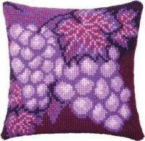 | РТ-182_ЧМ | 645.40 |  |  | Изображение
 | Набор для вышивания «Чарівна Мить» РТ-182 Подушка. Виноград |  |  |  | 645.40 | шт | 3 | Изображение
 | Набор для вышивания Чарівна Мить М-313 "Физалис" | Набор для вышивания Чарівна Мить М-313 "Физалис" | 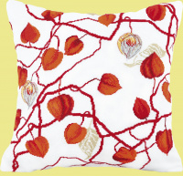 | М-313_ЧМ | 645.40 |  |  | Изображение
 | Набор для вышивания Чарівна Мить М-313 "Физалис" |  |  |  | 645.40 | шт | 5 | Изображение
 | Нижняя сторона наволочки 42/45 с застежкой-молнией Чарiвна Мить | Нижняя сторона наволочки 42/45 с застежкой-молнией Чарiвна Мить | 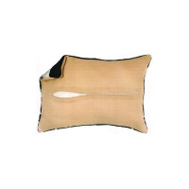 | Н-42/45_ЧМ | 241.51 |  |  | Изображение
 | Нижняя сторона наволочки 42/45 с застежкой-молнией Чарiвна Мить |  |  |  | 241.51 | шт | 9 | Изображение

